상품제안서
심플 가죽열쇠고리 | 상품코드: F18230

 |  |  |  |  |  |  | 02-412-0044 | www.easy1.co.kr
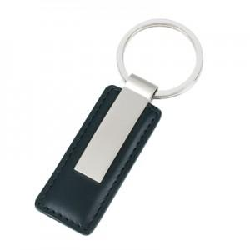 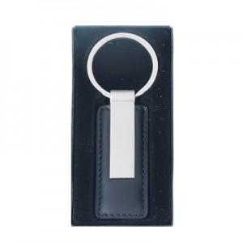

【상세/제작정보】 | <p><span style="color: rgb(34, 34, 34); font-family: &quot;맑은 고딕&quot;;">은색 메탈이 가죽과 잘 어울리게 디자인된 가죽 열쇠고리 입니다.</span></p><p><span style="color: rgb(34, 34, 34); font-family: &quot;맑은 고딕&quot;;">※OEM 생산제품이므로 발주전 재고확인 바랍니다.(중국생산)</span>&nbsp;</p>

【인쇄/포장옵션】 | 레이저 / 시판박스

【공급단가】 | 수량 | 200~ | 500~ | 1,000~ | 3,000~ | 5,000~
*VAT별도 | 단가 | 6,070원 | 5,850원 | 5,620원 | 5,400원 | 5,260원

【상품 URL】 | https://dev.easy1.co.kr:443/src/goods_detail.php?gdno=18230

